Лист2
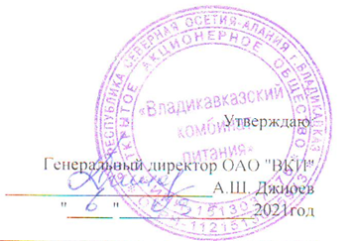

Меню на " 07 " 10 2021г. МБОУ СОШ №42 г. Владикавказа на 2021год.
Сезон: осенне-зимний
Возрастная категория: 7 - 11 лет
№ п/п | Номер рецептуры № | Наименование блюда | Масса порции, г |  | Пищевая ценность (г) |  |  | Энергетическая ценность (ккал)
 |  |  |  | Цена | Белки, г | Жиры, г | Углеводы, г
1 | 2 | 3 | 4 | 5 | 6 | 7 | 8 | 9
День 4 | Завтрак
 | 14М | Масло сливочное | 10 |  | 0.05 | 7.25 | 0.08 | 65.77
 | 280М/105М | Котлеты из говядины с соусом красным основным и макаронами отварными | 90/40/150 |  | 14.14 | 14.09 | 42.08 | 351.69
 | 473К | Напиток витаминный | 180/12 |  | 0.13 | 0.00 | 12.49 | 50.52
 |  | Булочка с кунжутом | 50 |  | 3.08 | 0.40 | 18.00 | 87.92
 | 338М | Груша | 100 |  | 0.40 | 0.30 | 10.30 | 45.50
 |  | Итого: |  | 72.00 | 17.80 | 22.04 | 82.95 | 601.40

